Perbaikan


 | BORNEO NETCOM

 | Jl. Basuki Rahmat RT.01 Agung
 | Kec. Tanjung Kab. Tabalong Kal-Sel
 | HP/WA. 0822 5224 5224 E-mail: borneonetcomtanjung@gmail.com

 |  |  |  | Tanjung, 05 Agustus 2025
 |  |  |  | Kepada Tuan/Nyonya . . . . . . . . . . . . . . . . . . . . . . . .

NO. | NAMA BARANG | Qty | Sat | HARGA | JUMLAH
1 | Perbaikan Change Over | 1 | Lot | Rp300,000 | Rp300,000
2 | Perakitan Rak Display | 1 | Lot | Rp100,000 | Rp100,000
3 | Reposisi TV Dan Rak | 1 | Lot | Rp100,000 | Rp100,000
4 | Service AC | 1 | Lot
 | * Service Cuci
 | * Tambah Freon R32

TOTAL |  |  |  |  | Rp500,000

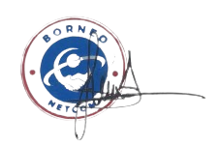
Hormat Kami |  |  |  | Penerima

Note :
* Barang yang sudah dibeli tidak bisa di tukar atau kembalikan kecuali ada perjanjian terlebih dahulu.

